Cavity1
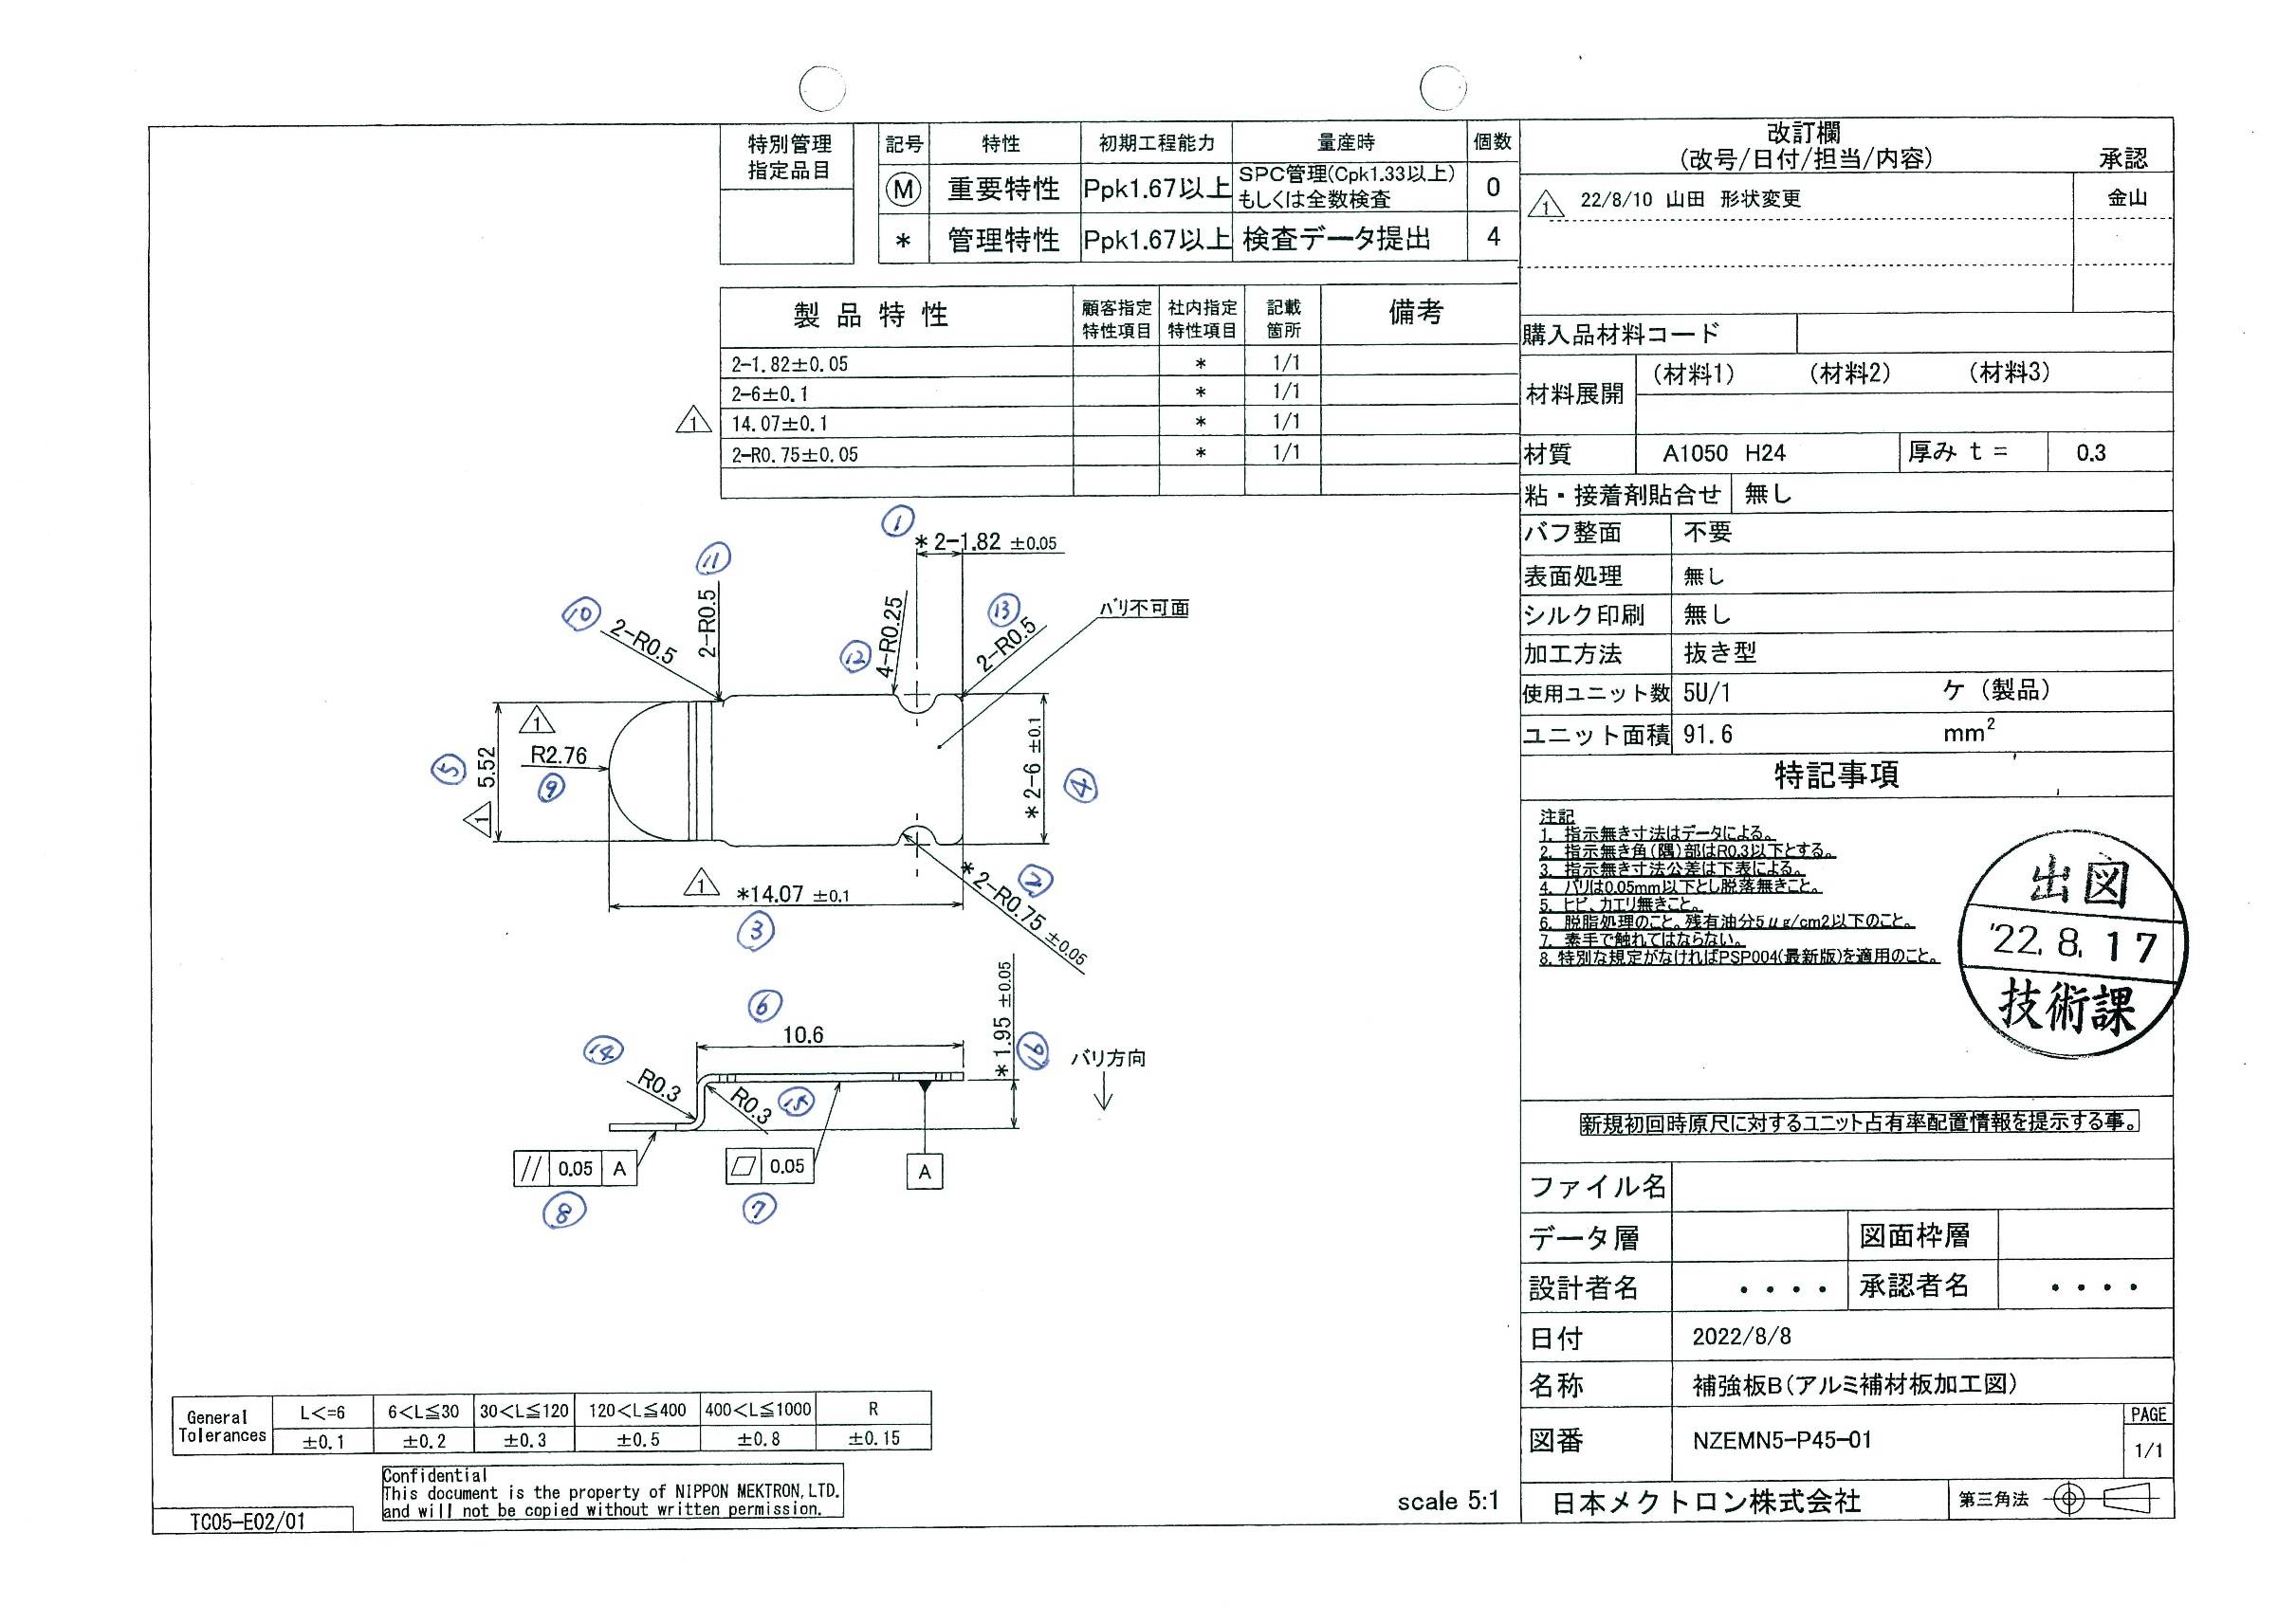
 |  |  |  |  |  |  |  |  |  |  |  | 工程能力調査表 |  |  |  |  |  |  |  |  |  |  |  |  |  |  |  |  |  |  |  |  |  |  | 1 |  | 項中 |  | 2 | 項

図番 | NZEMN5-P45-01 |  |  |  |  |  |  |  |  | 品名 |  | 補強板 |  |  |  |  |  |  |  | 工程能力調査 |  |  |  | 測定日 |  | 2022-08-26 |  |  |  | 備考

項 目 | 1-1 |  |  |  | 1-2 |  |  |  | 2-1 |  |  |  |  | 2-2 |  |  |  | 3 |  |  |  | 4-1 |  |  |  | 4-2
規 格 |  | 1.820 |  | 0.050 |  | 1.820 |  | 0.050 |  |  | 0.750 |  | 0.050 |  | 0.750 |  | 0.050 |  | 14.070 |  | 0.100 |  | 6.000 |  | 0.100 |  | 6.000 |  | 0.100 |  | 0.000 |  | 0.000 |  | 0.000 |  |  | 0.000
 |  |  |  | -0.050 |  |  |  | -0.050 |  |  |  |  | -0.050 |  |  |  | -0.050 |  |  |  | -0.100 |  |  |  | -0.100 |  |  |  | -0.100 |  |  |  | 0.000 |  |  |  |  | 0.000 |  |  | 1.82 | 1.82 | 0.75 | 0.75 | 14.07 | 6.00 | 6.00
測定機器 | IM |  |  |  | IM |  |  |  | IM |  |  |  |  | IM |  |  |  | IM |  |  |  | IM |  |  |  | IM |  |  |  | IM |  |  |  | IM |  |  |  |  |  |  | 0.050 | 0.050 | 0.050 | 0.050 | 0.100 | 0.100 | 0.100
両側／片側 | 両側 |  |  |  | 両側 |  |  |  | 両側 |  |  |  |  | 両側 |  |  |  | 両側 |  |  |  | 両側 |  |  |  | 両側 |  |  |  | 両側 |  |  |  | 両側 |  |  |  |  |  |  | (0.050) | (0.050) | (0.050) | (0.050) | (0.100) | (0.100) | (0.100)
1 |  |  | 1.8189 |  |  |  | 1.8196 |  |  |  |  | 0.7476 |  |  |  | 0.7520 |  |  |  | 14.0602 |  |  |  | 5.9992 |  |  |  | 6.0021 |  |  |  | 0.0000 |  |  |  |  | 0.0000 |  |  |  | 1.819 | 1.820 | 0.748 | 0.752 | 14.060 | 5.999 | 6.002
2 |  |  | 1.8186 |  |  |  | 1.8208 |  |  |  |  | 0.7494 |  |  |  | 0.7510 |  |  |  | 14.0798 |  |  |  | 5.9990 |  |  |  | 6.0019 |  |  |  | 0.0000 |  |  |  |  | 0.0000 |  |  |  | 1.819 | 1.821 | 0.749 | 0.751 | 14.080 | 5.999 | 6.002
3 |  |  | 1.8193 |  |  |  | 1.8187 |  |  |  |  | 0.7469 |  |  |  | 0.7504 |  |  |  | 14.0825 |  |  |  | 5.9976 |  |  |  | 6.0010 |  |  |  | 0.0000 |  |  |  |  | 0.0000 |  |  |  | 1.819 | 1.819 | 0.747 | 0.750 | 14.083 | 5.998 | 6.001
4 |  |  | 1.8187 |  |  |  | 1.8181 |  |  |  |  | 0.7470 |  |  |  | 0.7510 |  |  |  | 14.1485 |  |  |  | 5.9982 |  |  |  | 6.0012 |  |  |  | 0.0000 |  |  |  |  | 0.0000 |  |  |  | 1.819 | 1.818 | 0.747 | 0.751 | 14.149 | 5.998 | 6.001
5 |  |  | 1.8194 |  |  |  | 1.8202 |  |  |  |  | 0.7470 |  |  |  | 0.7504 |  |  |  | 14.0523 |  |  |  | 5.9999 |  |  |  | 6.0025 |  |  |  | 0.0000 |  |  |  |  | 0.0000 |  |  |  | 1.819 | 1.820 | 0.747 | 0.750 | 14.052 | 6.000 | 6.003
6 |  |  | 1.8201 |  |  |  | 1.8212 |  |  |  |  | 0.7467 |  |  |  | 0.7531 |  |  |  | 14.0813 |  |  |  | 5.9994 |  |  |  | 6.0008 |  |  |  | 0.0000 |  |  |  |  | 0.0000 |  |  |  | 1.820 | 1.821 | 0.747 | 0.753 | 14.081 | 5.999 | 6.001
7 |  |  | 1.8184 |  |  |  | 1.8206 |  |  |  |  | 0.7479 |  |  |  | 0.7526 |  |  |  | 14.0666 |  |  |  | 5.9997 |  |  |  | 6.0023 |  |  |  | 0.0000 |  |  |  |  | 0.0000 |  |  |  | 1.818 | 1.821 | 0.748 | 0.753 | 14.067 | 6.000 | 6.002
8 |  |  | 1.8181 |  |  |  | 1.8216 |  |  |  |  | 0.7475 |  |  |  | 0.7515 |  |  |  | 14.1044 |  |  |  | 5.9988 |  |  |  | 6.0016 |  |  |  | 0.0000 |  |  |  |  | 0.0000 |  |  |  | 1.818 | 1.822 | 0.748 | 0.752 | 14.104 | 5.999 | 6.002
9 |  |  | 1.8190 |  |  |  | 1.8214 |  |  |  |  | 0.7473 |  |  |  | 0.7506 |  |  |  | 14.0776 |  |  |  | 5.9986 |  |  |  | 6.0014 |  |  |  | 0.0000 |  |  |  |  | 0.0000 |  |  |  | 1.819 | 1.821 | 0.747 | 0.751 | 14.078 | 5.999 | 6.001
10 |  |  | 1.8204 |  |  |  | 1.8217 |  |  |  |  | 0.7487 |  |  |  | 0.7527 |  |  |  | 14.0627 |  |  |  | 5.9985 |  |  |  | 6.0021 |  |  |  | 0.0000 |  |  |  |  | 0.0000 |  |  |  | 1.820 | 1.822 | 0.749 | 0.753 | 14.063 | 5.999 | 6.002
11 |  |  | 1.8182 |  |  |  | 1.8184 |  |  |  |  | 0.7481 |  |  |  | 0.7512 |  |  |  | 14.0617 |  |  |  | 5.9988 |  |  |  | 6.0013 |  |  |  | 0.0000 |  |  |  |  | 0.0000 |  |  |  | 1.818 | 1.818 | 0.748 | 0.751 | 14.062 | 5.999 | 6.001
12 |  |  | 1.8186 |  |  |  | 1.8198 |  |  |  |  | 0.7479 |  |  |  | 0.7515 |  |  |  | 14.0844 |  |  |  | 5.9990 |  |  |  | 6.0022 |  |  |  | 0.0000 |  |  |  |  | 0.0000 |  |  |  | 1.819 | 1.820 | 0.748 | 0.752 | 14.084 | 5.999 | 6.002
13 |  |  | 1.8173 |  |  |  | 1.8192 |  |  |  |  | 0.7476 |  |  |  | 0.7494 |  |  |  | 14.0975 |  |  |  | 6.0005 |  |  |  | 6.0004 |  |  |  | 0.0000 |  |  |  |  | 0.0000 |  |  |  | 1.817 | 1.819 | 0.748 | 0.749 | 14.098 | 6.001 | 6.000
14 |  |  | 1.8213 |  |  |  | 1.8195 |  |  |  |  | 0.7484 |  |  |  | 0.7523 |  |  |  | 14.1022 |  |  |  | 5.9979 |  |  |  | 6.0025 |  |  |  | 0.0000 |  |  |  |  | 0.0000 |  |  |  | 1.821 | 1.820 | 0.748 | 0.752 | 14.102 | 5.998 | 6.003
15 |  |  | 1.8198 |  |  |  | 1.8199 |  |  |  |  | 0.7480 |  |  |  | 0.7520 |  |  |  | 14.0848 |  |  |  | 5.9986 |  |  |  | 6.0016 |  |  |  | 0.0000 |  |  |  |  | 0.0000 |  |  |  | 1.820 | 1.820 | 0.748 | 0.752 | 14.085 | 5.999 | 6.002
16 |  |  | 1.8178 |  |  |  | 1.8192 |  |  |  |  | 0.7486 |  |  |  | 0.7501 |  |  |  | 14.1099 |  |  |  | 6.0006 |  |  |  | 6.0017 |  |  |  | 0.0000 |  |  |  |  | 0.0000 |  |  |  | 1.818 | 1.819 | 0.749 | 0.750 | 14.110 | 6.001 | 6.002
17 |  |  | 1.8176 |  |  |  | 1.8199 |  |  |  |  | 0.7493 |  |  |  | 0.7506 |  |  |  | 14.0756 |  |  |  | 6.0006 |  |  |  | 6.0028 |  |  |  | 0.0000 |  |  |  |  | 0.0000 |  |  |  | 1.818 | 1.820 | 0.749 | 0.751 | 14.076 | 6.001 | 6.003
18 |  |  | 1.8195 |  |  |  | 1.8218 |  |  |  |  | 0.7499 |  |  |  | 0.7528 |  |  |  | 14.1206 |  |  |  | 5.9992 |  |  |  | 6.0017 |  |  |  | 0.0000 |  |  |  |  | 0.0000 |  |  |  | 1.820 | 1.822 | 0.750 | 0.753 | 14.121 | 5.999 | 6.002
19 |  |  | 1.8195 |  |  |  | 1.8199 |  |  |  |  | 0.7507 |  |  |  | 0.7512 |  |  |  | 14.0941 |  |  |  | 5.9990 |  |  |  | 6.0024 |  |  |  | 0.0000 |  |  |  |  | 0.0000 |  |  |  | 1.820 | 1.820 | 0.751 | 0.751 | 14.094 | 5.999 | 6.002
20 |  |  | 1.8213 |  |  |  | 1.8197 |  |  |  |  | 0.7493 |  |  |  | 0.7520 |  |  |  | 14.0771 |  |  |  | 5.9979 |  |  |  | 6.0025 |  |  |  | 0.0000 |  |  |  |  | 0.0000 |  |  |  | 1.821 | 1.820 | 0.749 | 0.752 | 14.077 | 5.998 | 6.003
21 |  |  | 1.8189 |  |  |  | 1.8204 |  |  |  |  | 0.7467 |  |  |  | 0.7530 |  |  |  | 14.1199 |  |  |  | 6.0000 |  |  |  | 6.0029 |  |  |  | 0.0000 |  |  |  |  | 0.0000 |  |  |  | 1.819 | 1.820 | 0.747 | 0.753 | 14.120 | 6.000 | 6.003
22 |  |  | 1.8191 |  |  |  | 1.8209 |  |  |  |  | 0.7487 |  |  |  | 0.7524 |  |  |  | 14.0800 |  |  |  | 5.9973 |  |  |  | 6.0018 |  |  |  | 0.0000 |  |  |  |  | 0.0000 |  |  |  | 1.819 | 1.821 | 0.749 | 0.752 | 14.080 | 5.997 | 6.002
23 |  |  | 1.8271 |  |  |  | 1.8181 |  |  |  |  | 0.7484 |  |  |  | 0.7512 |  |  |  | 14.0801 |  |  |  | 5.9994 |  |  |  | 6.0022 |  |  |  | 0.0000 |  |  |  |  | 0.0000 |  |  |  | 1.827 | 1.818 | 0.748 | 0.751 | 14.080 | 5.999 | 6.002
24 |  |  | 1.8195 |  |  |  | 1.8192 |  |  |  |  | 0.7488 |  |  |  | 0.7510 |  |  |  | 14.0744 |  |  |  | 6.0017 |  |  |  | 6.0020 |  |  |  | 0.0000 |  |  |  |  | 0.0000 |  |  |  | 1.820 | 1.819 | 0.749 | 0.751 | 14.074 | 6.002 | 6.002
25 |  |  | 1.8206 |  |  |  | 1.8195 |  |  |  |  | 0.7488 |  |  |  | 0.7527 |  |  |  | 14.0748 |  |  |  | 5.9995 |  |  |  | 6.0022 |  |  |  | 0.0000 |  |  |  |  | 0.0000 |  |  |  | 1.821 | 1.820 | 0.749 | 0.753 | 14.075 | 6.000 | 6.002
26 |  |  | 1.8168 |  |  |  | 1.8216 |  |  |  |  | 0.7489 |  |  |  | 0.7491 |  |  |  | 14.1070 |  |  |  | 6.0002 |  |  |  | 6.0029 |  |  |  | 0.0000 |  |  |  |  | 0.0000 |  |  |  | 1.817 | 1.822 | 0.749 | 0.749 | 14.107 | 6.000 | 6.003
27 |  |  | 1.8197 |  |  |  | 1.8202 |  |  |  |  | 0.7482 |  |  |  | 0.7516 |  |  |  | 14.1025 |  |  |  | 5.9982 |  |  |  | 6.0018 |  |  |  | 0.0000 |  |  |  |  | 0.0000 |  |  |  | 1.820 | 1.820 | 0.748 | 0.752 | 14.103 | 5.998 | 6.002
28 |  |  | 1.8205 |  |  |  | 1.8217 |  |  |  |  | 0.7487 |  |  |  | 0.7517 |  |  |  | 14.0969 |  |  |  | 5.9988 |  |  |  | 6.0018 |  |  |  | 0.0000 |  |  |  |  | 0.0000 |  |  |  | 1.821 | 1.822 | 0.749 | 0.752 | 14.097 | 5.999 | 6.002
29 |  |  | 1.8186 |  |  |  | 1.8196 |  |  |  |  | 0.7477 |  |  |  | 0.7514 |  |  |  | 14.1063 |  |  |  | 5.9981 |  |  |  | 6.0025 |  |  |  | 0.0000 |  |  |  |  | 0.0000 |  |  |  | 1.819 | 1.820 | 0.748 | 0.751 | 14.106 | 5.998 | 6.003
30 |  |  | 1.8170 |  |  |  | 1.8202 |  |  |  |  | 0.7479 |  |  |  | 0.7497 |  |  |  | 14.0882 |  |  |  | 6.0009 |  |  |  | 6.0028 |  |  |  | 0.0000 |  |  |  |  | 0.0000 |  |  |  | 1.817 | 1.820 | 0.748 | 0.750 | 14.088 | 6.001 | 6.003
ｘ | 1.8193 |  |  |  | 1.8201 |  |  |  | 0.748 |  |  |  |  | 0.751 |  |  |  | 14.088 |  |  |  | 5.999 |  |  |  | 6.002 |  |  |  | 0.000 |  |  |  | 0.000 |  |  |  |  |  |  | 1.8192 | 1.8194 | 0.7484 | 0.7515 | 14.0764 | 6.0002 | 6.0023
MAX | 1.8271 |  |  |  | 1.8218 |  |  |  | 0.7507 |  |  |  |  | 0.7531 |  |  |  | 14.1485 |  |  |  | 6.0017 |  |  |  | 6.0029 |  |  |  | 0.0000 |  |  |  | 0.0000 |  |  |  |  |  |  | 1.8191 | 1.8191 | 0.7497 | 0.7497 | 14.1194 | 5.9988 | 6.0022
MIN | 1.8168 |  |  |  | 1.8181 |  |  |  | 0.7467 |  |  |  |  | 0.7491 |  |  |  | 14.0523 |  |  |  | 5.9973 |  |  |  | 6.0004 |  |  |  | 0.0000 |  |  |  | 0.0000
R | 0.0103 |  |  |  | 0.0037 |  |  |  | 0.0040 |  |  |  |  | 0.0040 |  |  |  | 0.0962 |  |  |  | 0.0044 |  |  |  | 0.0025 |  |  |  | 0.0000 |  |  |  | 0.0000
σ | 0.00186 |  |  |  | 0.00108 |  |  |  | 0.00096 |  |  |  |  | 0.00107 |  |  |  | 0.02090 |  |  |  | 0.00105 |  |  |  | 0.00063 |  |  |  | 0.00000 |  |  |  | 0.00000
Cp | 8.941 |  |  |  | 15.444 |  |  |  | 17.322 |  |  |  |  | 15.620 |  |  |  | 1.595 |  |  |  | 31.811 |  |  |  | 53.236 |  |  |  | #DIV/0! |  |  |  | #DIV/0!
Cpk | 8.819 |  |  |  | 15.417 |  |  |  | 16.705 |  |  |  |  | 15.180 |  |  |  | 1.300 |  |  |  | 31.546 |  |  |  | 52.191 |  |  |  | #DIV/0! |  |  |  | #DIV/0!
判定 | 工程能力は満足している |  |  |  | 工程能力は満足している |  |  |  | 工程能力は満足している |  |  |  |  | 工程能力は満足している |  |  |  | 工程能力は不足している |  |  |  | 工程能力は満足している |  |  |  | 工程能力は満足している |  |  |  | #DIV/0! |  |  |  | #DIV/0!

片公差工程能力計算式
Cpk＝(USL-μ)/(3×σ)
USL：規格0.05
μ ：平均値
σ ：標準偏差
量産時 | IM |  |  |  | IM |  |  |  | IM |  |  |  |  | IM |  |  |  | IM |  |  |  | IM |  |  |  | IM |  |  |  | IM |  |  |  | IM
 | 5pcs/Lot (Xbar) |  |  |  | 5pcs/Lot (Xbar) |  |  |  | 5pcs/Lot (Xbar) |  |  |  |  | 5pcs/Lot (Xbar) |  |  |  | 5pcs/Lot (Xbar) |  |  |  | 5pcs/Lot (Xbar) |  |  |  | 5pcs/Lot (Xbar) |  |  |  | 5pcs/Lot (Xbar) |  |  |  | 5pcs/Lot (Xbar)

 |  |  |  |  |  |  |  |  |  |  |  |  |  |  |  |  |  |  |  |  |  |  |  |  |  |  |  |  |  |  |  |  |  |  |  | 承認 |  |  | 作成
 |  |  |  |  |  |  |  |  |  |  |  |  |  |  |  |  |  |  |  |  |  |  |  |  |  |  |  |  |  |  |  |  |  |  |  |  |  |  | アイン

